上海
 SHANGHAI SCHEDULE - 関西 |  |  |  |  |  |  |  |  |  |  |  |  |  |  |  | 連絡先：大阪海運 TEL：06-7730-1075/FAX：06-7730-1088
Destination: Shanghai, China
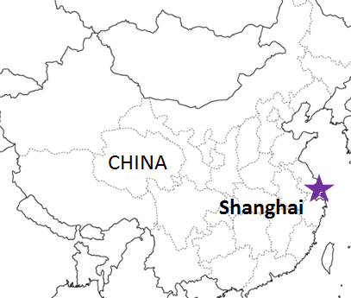
From Osaka / Kobe |  |  |  |  |  |  |  |  |  |  |  |  |  |  |  |  | UPDATED : | 2025-12-24 | N
VESSEL | VOY | CFS CUT |  |  |  | ETA |  |  |  | ETD |  |  |  | ETA
 |  | OSA |  | KOB |  | OSA |  | KOB |  | OSA |  | KOB |  | SHA

注意事項
危険品は受諾出来かねますのでご了承ください。
国内消防法該当品は搬入日に指定がございます。 事前に担当者にご確認の上、外貨にてご搬入ください。
段積み不可貨物、重量物、長尺貨物、背高貨物は 受託不可もしくは追加費用が発生する場合がございます。 詳細は担当者までお問合せ下さい。
貨物搬入の際には、下記３点をお願い致します。 ＊貨物にケースマークを貼付 ＊送り状に"にしてつ/大阪海運営業所扱い"と記載 ＊送り状にケースマークの記載
木材を使用した梱包等については輸入地で規制がございます。 詳細は下記ご確認ください。 http://www.maff.go.jp/pps/j/konpozai/kuni/country.html
先船のスケジュール及び船名は、予告なく変更の 可能性がございます。予め御了承をお願い致します。
記載以外の仕向け地も承っております。お問合せください!
 |  |  |  |  |  |  |  |  |  | 0 DAYS |  | 0 DAYS |  | 2-3 DAYS
MILD SONATA | 2601W | 2026-01-05 | 月 | 2026-01-05 | 月 | 2026-01-06 | 火 | 2026-01-07 | 水 | 2026-01-07 | 水 | 2026-01-07 | 水 | 2026-01-10 | 土
GLORY SHENGDONG | 2062W | 2026-01-07 | 水 | 2026-01-07 | 水 | 2026-01-08 | 木 | 2026-01-09 | 金 | 2026-01-09 | 金 | 2026-01-09 | 金 | 2026-01-11 | 日
★SHUN DA | 2602W | 2026-01-08 | 木 | 2026-01-08 | 木 | 2026-01-12 | 月 | 2026-01-13 | 火 | 2026-01-13 | 火 | 2026-01-13 | 火 | 2026-01-15 | 木
★MILD SONATA | 2602W | 2026-01-09 | 金 | 2026-01-09 | 金 | 2026-01-13 | 火 | 2026-01-14 | 水 | 2026-01-14 | 水 | 2026-01-14 | 水 | 2026-01-17 | 土
GLORY SHENGDONG | 2603W | 2026-01-14 | 水 | 2026-01-14 | 水 | 2026-01-15 | 木 | 2026-01-16 | 金 | 2026-01-16 | 金 | 2026-01-16 | 金 | 2026-01-18 | 日
AN DA | 2603W | 2026-01-16 | 金 | 2026-01-16 | 金 | 2026-01-19 | 月 | 2026-01-20 | 火 | 2026-01-20 | 火 | 2026-01-20 | 火 | 2026-01-22 | 木

混載サービスのため、スケジュールや船名は予告なく変更する可能性がございます。ご依頼の前に、事前に最新のスケジュールを担当にご確認下さい。※年末年始はスケジュールが前倒しになる可能性がございます。

★本船名＝CUT日前倒し
※本船名＝本船変更
※本船名＝サービス無し

貨物搬入先 | 会社名 |  |  |  |  | 住所 / 保税名称
大阪 CFS | ㈱辰巳商會 南港NO.1 H.W. |  |  |  |  | 大阪市住之江区南港東7-1-24 |  |  |  |  |  |  |  |  | NACCS: 4IW62
 |  |  |  |  |  | TEL:06-6612-3153 FAX:06-6612-6256
神戸 CFS | ㈱カンロジ 摩耶2号上屋 |  |  |  |  | 神戸市灘区摩耶埠頭 |  |  |  |  |  |  |  |  | NACCS: 3DW30
 |  |  |  |  |  | TEL:078-801-2458 FAX:078-871-5240

